关系图
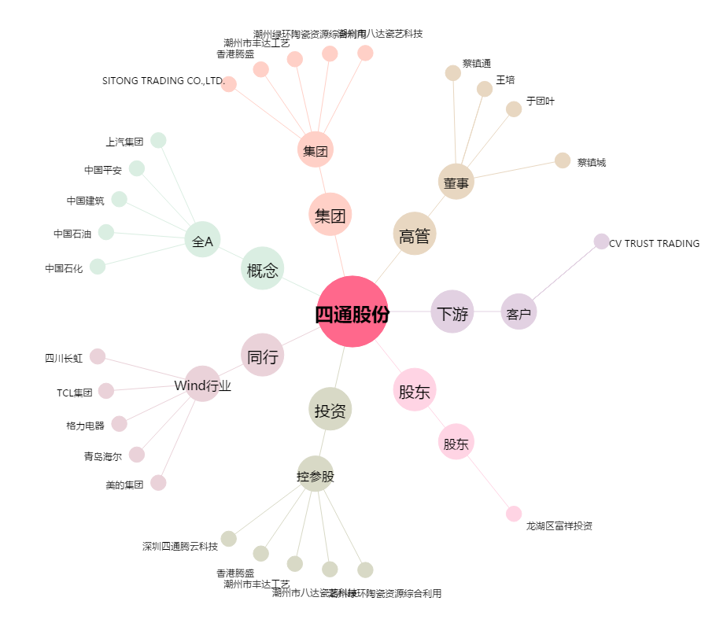
四通股份[603838.SH] - 关系概览图

